Sheet1
Perintah |  | Working Tree / Modified | Stagging Area | History / Commited | Note
git add <file> | pindah | dari sini → | → ke sini |  | to include in what will be committed
git rm --chached <file> | pindah | ke sini ← | ← dari sini
git restore <file> | pindah | ← dari sini |  |  | sudah pernah stages, to discard changes in working directory
git restore --staged <file> | pindah | ke sini ← | ← dari sini |  | sudah pernah commited, to unstage
git commit | pindah |  | dari sini → | → ke sini
git checkout | pindah |  | ke sini ← | ← dari sini | Bisa satu file, atau semua file
git revert | pindah
git reset | pindah
git reset --soft <Commit> | pindah |  |  |  | HEAD pindah Commit, perubahan ke staged dulu
git reset --mixed <Commit> | pindah |  |  |  | HEAD pindah Commit, perubahan ke working tree dulu
git reset --hard <Commit> | pindah |  |  |  | HEAD pindah Commit, perubahan langsung efektif

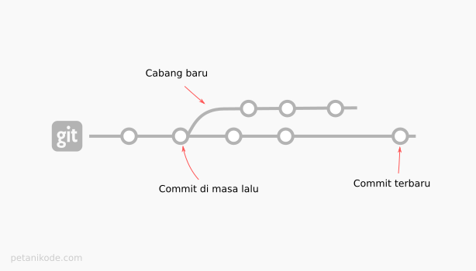
Menurut https://www.petanikode.com/git-revert/
git checkout | pindah |  | ke sini ← | ← dari sini | Bisa satu file, atau semua file | git checkout -b nama_cabang <nomer_commit>
git checkout | pindah | ← dari sini |  |  | Bisa satu file, atau semua file
git revert | pindah |  |  |  | lalu lakukan checkout untuk membatalkan
git reset | pindah | ke sini ← | ← dari sini
git reset -- hard | pindah
git diff (working vs stage) |  | git diff HEAD (working vs history
HEAD~1..HEAD~3 | HEAD~3 | 2400ba0..a382s9d | 093ad0d
Yang dilakukan | keterangan
create file | belajargit4.php
edit
save
ls | belajargit4.php
git status | Untracked files: |  | (use "git add <file>..." to include in what will be committed) |  | belajargit4.php
git add .
git status | Changes to be committed: |  | (use "git rm --cached <file>..." to unstage) |  | new file: belajargit4.php
git rm --cached belajargit4.php
git status | Untracked files: |  | (use "git add <file>..." to include in what will be committed) |  | belajargit4.php
git add .
git status | Changes to be committed: |  | (use "git rm --cached <file>..." to unstage) |  | new file: belajargit4.php
git commit

